방열판
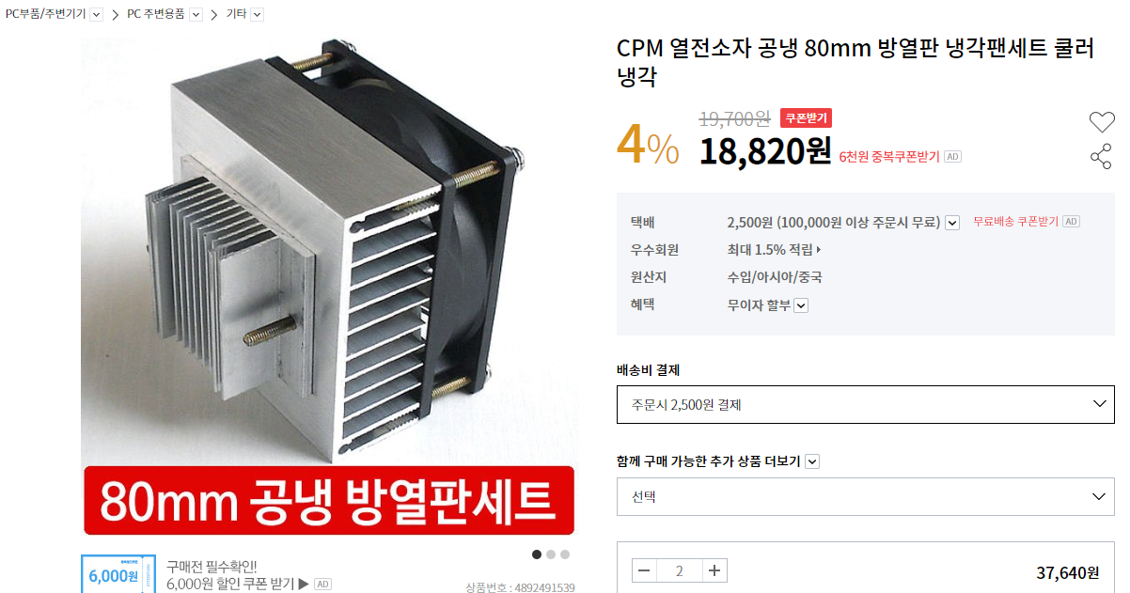
CPM 열전소자 공냉 80mm 방열판 냉각팬세트 쿨러 냉각 | http://shopping.interpark.com/product/productInfo.do?prdNo=4892491539&gclid=Cj0KCQjwhPfkBRD0ARIsAAcYycFyago-S_bN_TFby1XNsn-k2OAyTpP2NeB6F2xY6rQVKnBKzm24dN0aAsRIEALw_wcB
수량 : 2ea

RF CON
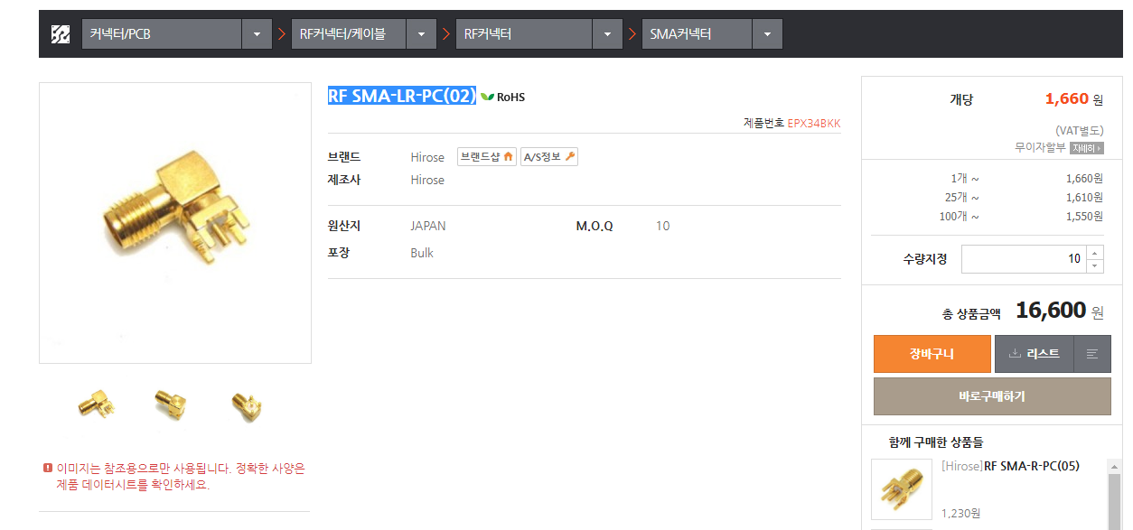
RF SMA-LR-PC(02) | http://www.eleparts.co.kr/goods/view?no=12824
수량 : 10ea

RF CORE T106-6
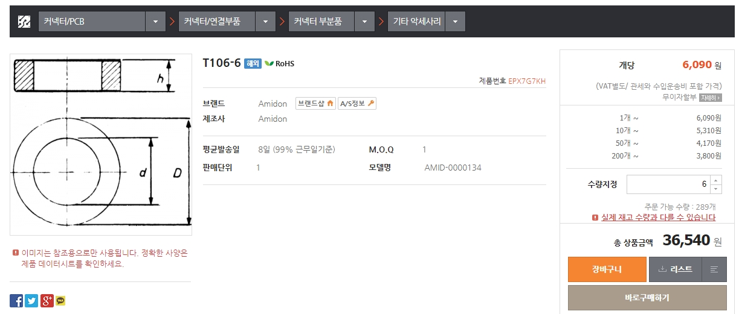
T106-6 | http://www.eleparts.co.kr/goods/view?no=1000139
수량 : 6ea

RF CORE T50-6
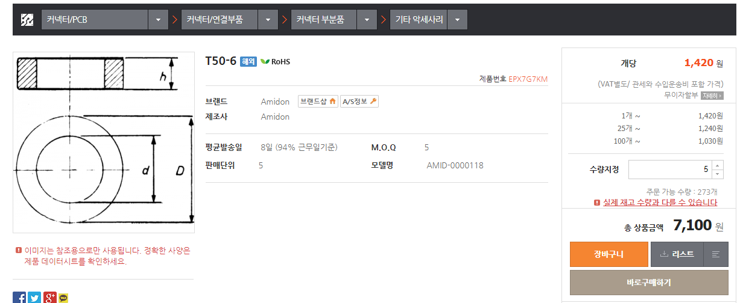
T50-6 | http://www.eleparts.co.kr/goods/view?no=1000141
수량 : 5ea

PWR CORE FT114-43
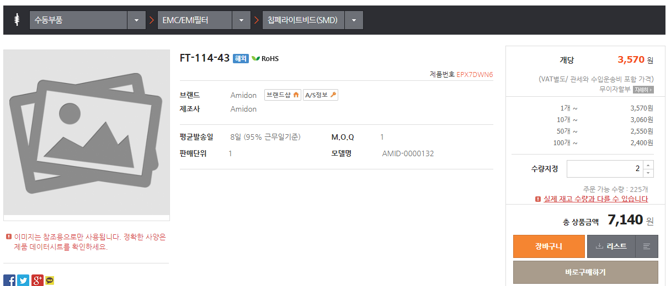
FT-114-43 | http://www.eleparts.co.kr/goods/view?no=987763
수량 : 2ea

PWR CORE FT82-43
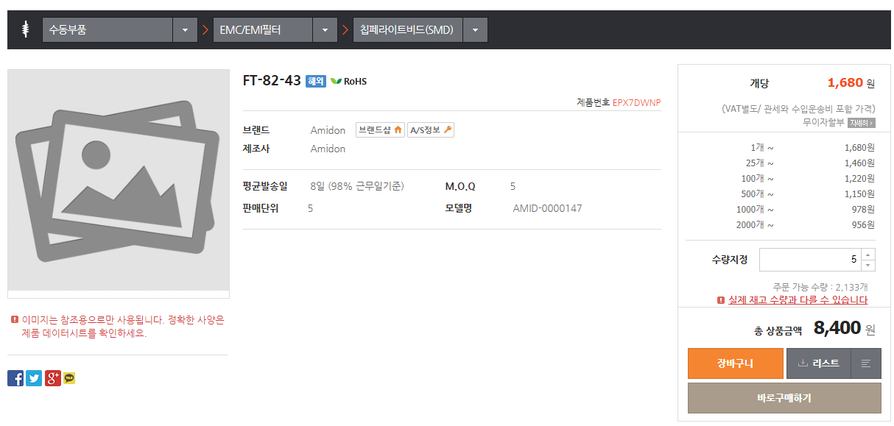
FT-82-43 | http://www.eleparts.co.kr/goods/view?no=987777
수량 : 5ea

